信用交易
融资融券市场交易数据统计(2025-03-17)

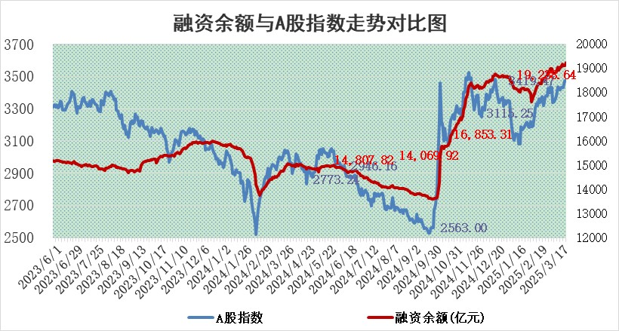
标的证券 | 融资融券余额（亿元） | 融资余额（亿元） | 融券余额（亿元） | 融资买入额（亿元） | 融资融券规模变化（亿元） | 融资余额增幅(‰) | 融券余额增幅(%)
统计数据 | 19,417.78 | 19,238.64 | 121.48 | 1,538.18 | 121.18 | 6.28 | -0.20

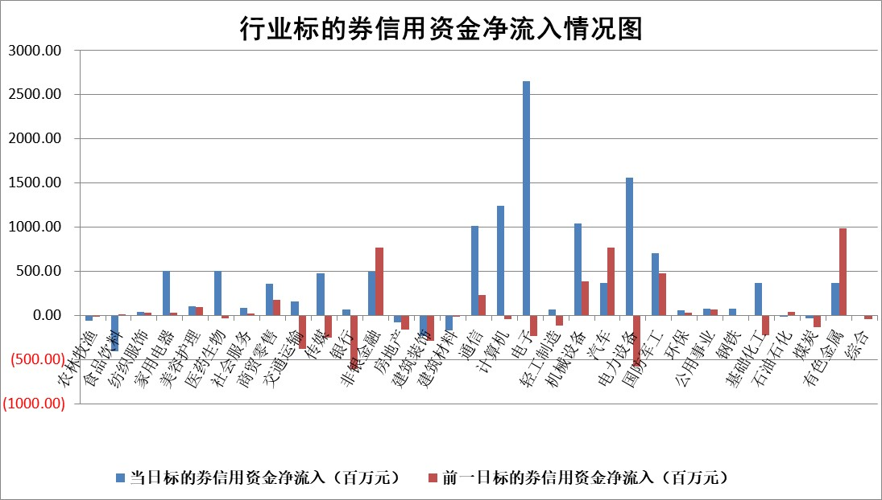

标的基金代码 | 标的基金简称 | 融资余额/市值(%) | 融资余额增幅(%) | 融资买入额/成交金额(%) | （融资余额净增额-融券余额净增额）/市值(‱) | 融券余额降幅(%) | ABS[（融资余额净增额-融券余额净增额）/市值净增额-1](%)
159902 | 华夏中小板ETF | 0.00 | 0.00 | 0.00 | 0.00 | 0.00 | 100.00
159915 | 易方达创业板ETF | 2.43 | -1.29 | 236445.95 | -3.16 | 0.54 | 87.99
159919 | 嘉实沪深300ETF | 0.72 | -0.02 | 2.03 | 0.02 | 3.85 | 100.04
159920 | 华夏恒生ETF | 30.99 | 0.04 | 5.90 | 1.36 | 0.00 | 97.30
159922 | 嘉实中证500ETF | 0.50 | -5.01 | 21.37 | -2.41 | 1.71 | 101.92
159925 | 南方沪深300ETF | 0.42 | 3.51 | 0.22 | 1.42 | 0.00 | 104.09
159928 | 消费ETF | 2.68 | 7.42 | 10.83 | 18.48 | 0.15 | 95.85
159934 | 易方达黄金ETF | 45.57 | -0.46 | 27.17 | -20.96 | 0.00 | 16.88
159939 | 全指信息技术ETF | 0.66 | 5.37 | 156.61 | 2.14 | -168.93 | 204.17
159940 | 全指金融地产ETF | 0.31 | -0.24 | 0.01 | -0.07 | 0.00 | 100.44
159995 | 半导体芯片ETF | 2.55 | 2.22 | 440.11 | 5.71 | 1.86 | 103.12
159997 | 天弘中证电子ETF | 1.84 | 1.21 | 8.30 | 2.20 | 0.08 | 126.69
159998 | 天弘中证计算机主题ETF | 0.76 | -2.90 | 0.15 | -2.20 | 0.39 | 96.06
510050 | 华夏上证50ETF | 2.24 | 0.52 | 219.23 | 1.89 | 17.13 | 104.63
510180 | 华安上证180ETF | 0.43 | -21.72 | 2.59 | -11.87 | -2.51 | 14.46
510880 | 华泰柏瑞红利ETF | 0.92 | -2.10 | 3.59 | -1.98 | -0.29 | 105.71
510900 | 易方达恒生H股ETF | 33.80 | -0.14 | 5.59 | -4.89 | 0.00 | 121.14
511010 | 5年期国债ETF | 2.38 | 2.04 | 0.05 | 4.77 | 0.00 | 123.23
511380 | 可转债及可交换债券ETF | 2.33 | 5.08 | 41.55 | 11.26 | 0.00 | 125.05
512000 | 全指证券ETF | 6.25 | 2.43 | 26.14 | 15.06 | 1.48 | 609.14
512010 | 沪深300医药卫生ETF | 5.68 | 0.11 | 34.59 | 0.70 | 0.67 | 113.10
512070 | 沪深300非银ETF | 3.13 | 14.89 | 1115.66 | 40.63 | 0.87 | 190.48
512400 | 南方中证申万有色金属ETF | 1.40 | -10.77 | 1.41 | -16.95 | -0.01 | 71.06
512580 | 广发中证环保产业ETF | 0.87 | 1.49 | 0.17 | 1.28 | 0.00 | 106.23
512660 | 国泰中证军工ETF | 2.32 | -1.00 | 7.79 | -2.98 | -8.23 | 102.88
512800 | 华宝中证银行ETF | 5.57 | -0.52 | 0.59 | -4.38 | -4.84 | 319.21
512980 | 广发中证传媒ETF | 1.44 | -7.29 | 362.77 | -11.16 | 0.79 | 95.73
515030 | 华夏中证新能源汽车ETF | 1.76 | 1.16 | 6.73 | 0.49 | -12.87 | 100.68
515050 | 华夏中证5G通信主题ETF | 1.16 | -1.69 | 8.95 | -2.02 | -0.31 | 156.80
515070 | 华夏中证人工智能ETF | 2.56 | -1.09 | 7.61 | -2.83 | 0.00 | 85.97
标的股票比较指标 |  | 融资余额/流通A股市值(%) | 融资余额增幅(%) | 融资买入额/成交金额(%) | （融资余额净增额-融券余额净增额）/流通A股市值(‱) | 融券余额降幅(%) | ABS[（融资余额净增额-融券余额净增额）/流通A股市值净增额-1](%)
前十名标的个股 |  | 鹏都农牧 | 新乳业 | 金牛化工 | 菲菱科思 | 振华股份 | 品渥食品
 |  | 东旭光电 | 菲菱科思 | 阳光诺和 | 恒勃股份 | 卓翼科技 | 青木股份
 |  | 威创股份 | 宁沪高速 | 苑东生物 | 智立方 | 金新农 | 映翰通
 |  | 海印股份 | 稳健医疗 | 智光电气 | 天亿马 | 旭光电子 | 国缆检测
 |  | 广汇汽车 | 恒勃股份 | 盛邦安全 | 汉威科技 | 众业达 | 泛亚微透
 |  | 首航高科 | 孩子王 | 三川智慧 | 矩阵股份 | 久祺股份 | 安杰思
 |  | 超华科技 | 熊猫乳品 | 华锐精密 | 天元宠物 | 威尔高 | 国力股份
 |  | 联络互动 | 蒙泰高新 | 瑞联新材 | 星源卓镁 | 芯朋微 | 北路智控
 |  | 爱康科技 | 斯菱股份 | 海利得 | 斯菱股份 | 天玑科技 | 海锅股份
 |  | 长江健康 | 大有能源 | 上海雅仕 | 孩子王 | 航天长峰 | 三友联众
后十名标的个股 |  | 晨鸣纸业 | 乖宝宠物 | 中青宝 | 深水规院 | 三维通信 | 东诚药业
 |  | 中航电测 | 深水规院 | 大智慧 | 朗威股份 | 森特股份 | 天银机电
 |  | 海通证券 | 惠泰医疗 | 华大九天 | 英力股份 | 中恒集团 | 冠龙节能
 |  | 普利制药 | 正弦电气 | 巨力索具 | 正强股份 | 领益智造 | 恒辉安防
 |  | 世纪华通 | 三棵树 | 焦作万方 | 正弦电气 | 新锦动力 | 隆华科技
 |  | 观典防务 | 周大生 | 万德斯 | 锋尚文化 | 华谊集团 | 华星创业
 |  | 卓朗科技 | 南方传媒 | 厦门港务 | 聚胶股份 | 金能科技 | 精研科技
 |  | 凯撒文化 | 银轮股份 | 东方集团 | 狄耐克 | 天智航 | 孩子王
 |  | 惠程科技 | 山西汾酒 | 扬杰科技 | 丰立智能 | 诚志股份 | 矩阵股份
 |  | 盛屯矿业 | 兔宝宝 | 湘财股份 | 宁波建工 | 新安股份 | 金牛化工
说明：1.以上普通交易数据和信用交易数据皆以交易日收盘后数据为基准；2.上述标的证券总数据只计算标的证券市场总数据，不包括从标的证券中调出去标的证券数据，所以与交易所公布的总值略有不同； 3.上述行业采用申万一级行业分类；4.以上标的基金和标的个股中比较的6个指标值中：前5个（从左至右）为正向指标，值越大排名越靠前；第6个为逆向指标，值越小，排名越靠前；5.第6个指标中ABS[]表示求绝对值，其主要用于考量信用资金相对净流入对股价相对净变化的贡献程度；6.数据来源：wind，交易所。

 |  |  |  | 证券代码 | 新增融资余额 | 融资买入额 | 融资买入增幅前10
 |  | 1 | 西部建设 | 002302 | 80643953 | 177472374 | 41%
 |  | 2 | 天键股份 | 301383 | 27855096 | 56831811 | 39%
 |  | 3 | 井松智能 | 688251 | 7040854 | 13763946 | 27%
 |  | 4 | 国电电力 | 600795 | 116116226 | 151740647 | 23%
 |  | 5 | 华立科技 | 301011 | 9342856 | 31199107 | 23%
 |  | 6 | 捷邦科技 | 301326 | 9066090 | 22350547 | 22%
 |  | 7 | 海利尔 | 603639 | 19864834 | 35520613 | 20%
 |  | 8 | 华研精机 | 301138 | 7597460 | 13339451 | 16%
 |  | 9 | 鹏辉能源 | 300438 | 83773067 | 304558811 | 16%
 |  | 10 | 建科股份 | 301115 | 7106455 | 29879412 | 15%

